Instruções
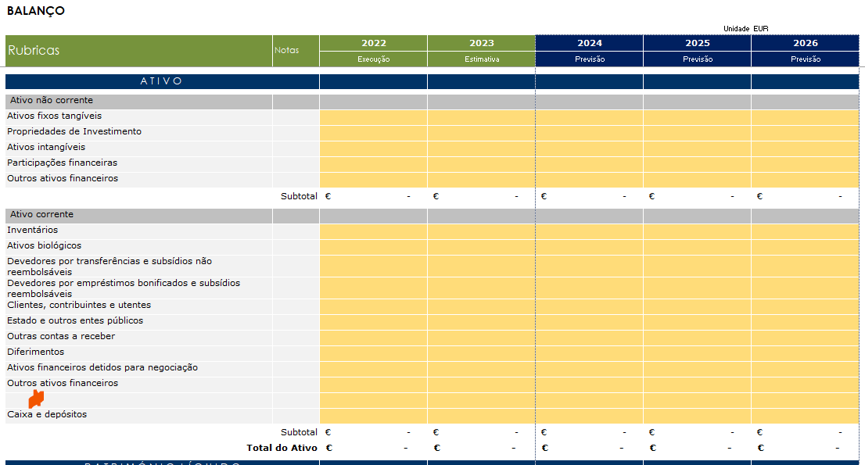
Instruções:

1. Parâmetros: Preencher descrição da Empresa

Ano 0 | 2026

Plano de atividade e orçamento (PAO) | 2027-2029

2. Pressupostos Macroeconómicos:
 | % | 2025 | 2026 | 2027 | 2028 | 2029
 | PIB nominal | 5.9 | 4.6 | 3.7 | 3.7 | 4.3
 | PIB e componentes da despesa em termos reais*
 | PIB | 1.9 | 2.0 | 1.7 | 1.8 | 2.0
 | Consumo Privado | 3.5 | 1.8 | 1.8 | 1.8 | 1.4
 | Consumo Público | 1.6 | 1.6 | 0.3 | 0.5 | 0.7
 | Investimento | 3.8 | 5.6 | 1.8 | 2.7 | 3.5
 | Exportações | 0.4 | 1.5 | 3.3 | 2.8 | 4.2
 | Importações | 4.4 | 2.6 | 3.2 | 2.9 | 3.7
 | Evoluções dos Preços | 2.3 | 2.4 | 2.0 | 2.0 | 2.0
 | IHPC | 2.2 | 2.5 | 2.0 | 2.0 | 2.0
 | Fonte: GPEARI
 | Notas:
 | * Preços Constantes (2016)

3. Nas folhas de cálculo com separadores cor laranja e azul: Preencher as células a cor amarelo. O preenchimento destas células irá preencher de forma automática os dados nps restantes separadores

4. Nas folhas de cálculo com separadores cor ver: Se necessário preencher as células a cor amarelo

5. As restantes folhas aparecem preenchidas com alertas que podem ajudar na elaboração do PAO

6. Caso seja necessário introduzir linhas e/ou alterar formúlas deve seguir os passos do ponto seguinte "APOIO"

APOIO:

1. Desproteger folhas: posicionar-se na folha que pretende desproteger e posteriormente deve aceder ao Menu "Rever" e selecionar o Botão "desproteger folha". Após efetuar este passo terá acesso total à folha.

2. Ao efetuar o passo 1, passará a ter o domínio da folha desprotegida podendo alterar formúlas (se aplicável), alterar formatação condicionada ou inserir linhas.

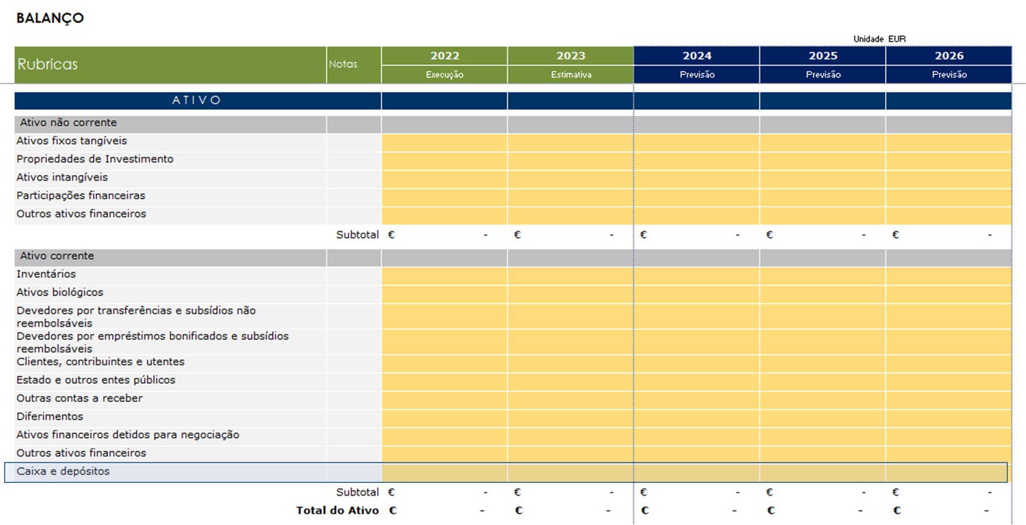
3. Se optar inserir linhas deverá ter alguns cuidados de forma a não comprometer os vários somatórios. Exemplo: DR
1.º Pretendo introduzir uma nova rubrica no Ativo corrente. Devo selecionar a última célula do ativo Corrente, neste exemplo "Caixa e depósitos"

2.º Seleccionar o botão direito do rato e posteriormente selecione o comando "Inserir". Após aberturas das oções selecionar inserir linha.
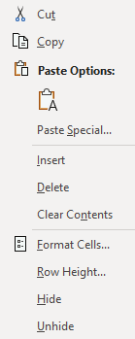
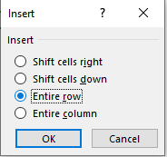

3.º Seleccionar o botão direito do rato e posteriormente selecione o comando "Inserir". Após aberturas das oções selecionar inserir linha.

